Sheet1
1 | 当前获得英雄总数 | total_hero_num | 所有获得英雄合计 | 整数 | | | |当前获得英雄总数|total_hero_num|所有获得英雄合计|整数|
2 | 当前英雄总等级数 | total_hero_levels | 所有英雄等级合计 | 整数 | | | |当前英雄总等级数|total_hero_levels|所有英雄等级合计|整数|
3 | 金币掉落加成 | total_gold_rate | 击杀怪物掉落金币加成 | 百分比 | | | |金币掉落加成|total_gold_rate|击杀怪物掉落金币加成|百分比|
4 | 全体点伤加成 | total_tap_rate | 所有角色点伤加成百分比 | 百分比 | | | |全体点伤加成|total_tap_rate|所有角色点伤加成百分比|百分比|
5 | 全体秒伤加成 | total_attack_rate | 所有角色秒伤加成百分比 | 百分比 | | | |全体秒伤加成|total_attack_rate|所有角色秒伤加成百分比|百分比|
6 | 全体生命加成 | total_life_rate | 所有角色生命加成百分比 | 百分比 | | | |全体生命加成|total_life_rate|所有角色生命加成百分比|百分比|
7 | 总点伤 | total_tap_value | 所有角色的点伤总和 | 整数 | | | |总点伤|total_tap_value|所有角色的点伤总和|整数|
8 | 总秒伤 | total_attack_value | 所有角色的秒伤总和 | 整数 | | | |总秒伤|total_attack_value|所有角色的秒伤总和|整数|
9 | 总生命 | total_life_value | 所有角色的生命总和 | 整数 | | | |总生命|total_life_value|所有角色的生命总和|整数|
10 | 全体暴击概率加成 | total_ctr_chance_rate | 全部角色暴击概率提升固定数值 | 百分比 | | | |全体暴击概率加成|total_ctr_chance_rate|全部角色暴击概率提升固定数值|百分比|
11 | 全体暴击倍率加成 | total_ctr_modify_rate | 全部角色暴击倍率提升固定数值 | 百分比 | | | |全体暴击倍率加成|total_ctr_modify_rate|全部角色暴击倍率提升固定数值|百分比|
12 | 全体攻击速度加成 | total_atk_period_rate | 全部角色攻击速度提升固定数值 | 百分比 | | | |全体攻击速度加成|total_atk_period_rate|全部角色攻击速度提升固定数值|百分比|
13 | 累计获得金币总数 | statistics.total_gold | 累计获得金币数量计数 | 整数 | | | |累计获得金币总数|statistics.total_gold|累计获得金币数量计数|整数|
14 | 累计获得宝物总数 | statistics.total_relic | 累计获得宝物数量计数 | 整数 | | | |累计获得宝物总数|statistics.total_relic|累计获得宝物数量计数|整数|
15 | 累计击杀小精灵总数 | statistics.total_fairy | 累计击杀小精灵总数 | 整数 | | | |累计击杀小精灵总数|statistics.total_fairy|累计击杀小精灵总数|整数|
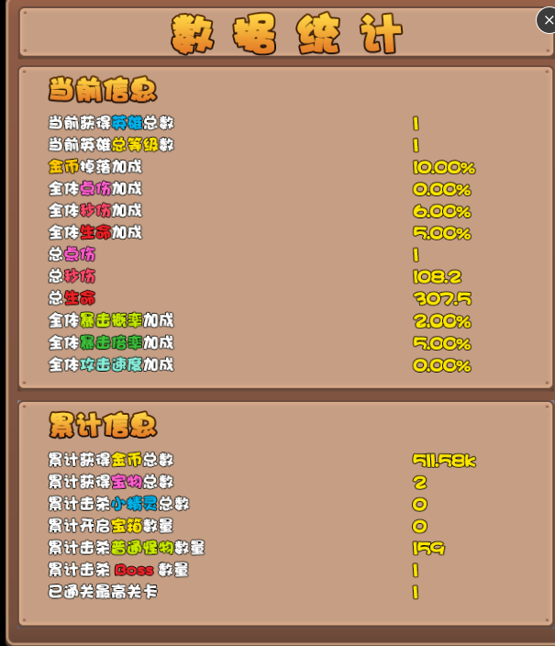
16 | 累计开启宝箱数量 | statistics.total_chest_open | 累计开启宝箱计数 | 整数 | | | |累计开启宝箱数量|statistics.total_chest_open|累计开启宝箱计数|整数|
17 | 累计击杀普通怪物数量 | statistics.total_enemy_kill | 累计击杀普通怪物计数 | 整数 | | | |累计击杀普通怪物数量|statistics.total_enemy_kill|累计击杀普通怪物计数|整数|
18 | 累计击杀Boss数量 | statistics.total_boss_kill | 累计击杀Boss计数 | 整数 | | | |累计击杀Boss数量|statistics.total_boss_kill|累计击杀Boss计数|整数|
19 | 已通关最高关卡 | statistics.total_max_level | 已通关最高关卡 | 整数 | | | |已通关最高关卡|statistics.total_max_level|已通关最高关卡|整数|

